produits CE+ETAT
 |  |  |  |  | Màj produits : |  | 2020-09-02
 |  |  |  |  | Màj assos : |  | 2020-09-14
 |  |  |  |  |  |  | MENU INTERNET

Seules les cellules "colorées" peuvent être modifiées. Le poids total de votre commande se calcule automatiquement. Saisissez votre N° VIF dans la cellule (D20), Le nom, le Nb. de personnes et le Nb. de passage se rempliront automatiquement, et vous saurez également si vous avez droit aux produits Aide Publique, Epicerie Sociale ou aucun des deux.


MASTER PARK 116 BD DE LA POMME |  | 13011 MARSEILLE |  | TEL : 04.91.45.40.00
E-mail: | commandes@banquealimentaire13.fr
Pour savoir si votre bon de commande a été pris en compte ou que votre commande soit prête : Si vous avez un problème pour remplir le fichier du bon de commande. |  |  |  |  |  | Accueil: | 04.91.45.60.26 04.91.45.60.16
Attention : Aucune commande ne sera prise par téléphone.

NOM ASSOCIATION
 | Saisissez votre N° VIF ->
Nombre d'UD de L'Asso.
Nombre de passage dans le mois
Jours de passage
 | DATE DE VOTRE ENLEVEMENT -->

Merci de nous envoyer votre bon de commande, au minimum, 10 jours avant votre passage à la BA13.
CALENDRIER DE PASSAGE 2020
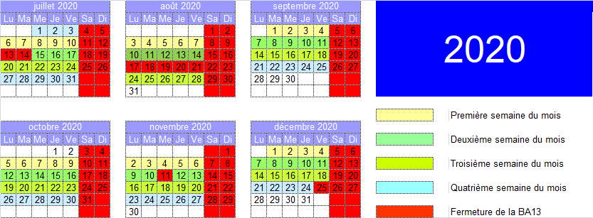 |  |  |  |  |  |  | IMPORTANT: Pour le transport des marchandises, l'association s'engage: - à respecter la législation, en termes de poids total autorisé, état du véhicule - à utiliser des sacs isothermes et plaques réfrigérantes, indispensables au transport des produits frais entre la BA et le local de l’association.

Merci d’avance de bien vouloir respecter le calendrier de passage et de nous avertir si vous souhaitez changer votre jour de passage.
ARTICLE | DESIGNATION | N° de Lot | Poids brut du colis | Nb max de colis (pour 100 p.) | Nb max de colis (pour votre association) | Plus | Quantité souhaitée (en colis) | Total en Kg
1110001 | PATES |  | 1.000 Kg | 120 | #N/A |  |  |  | Produits réservés aux Associations Epicerie Sociale
1710093 | Huile de tournesol 1 col = 15 x 1l CNES19 |  | 15.000 Kg | 3 | #N/A
0910093 | Lait 1 col = 6 x 1l CNES19 |  | 6.020 Kg | 96 | #N/A
4510183 | Ratatouille 1 col = 12 x 375g CNES18 DDM 31/12/2021 |  | 5.203 Kg | 5 | #N/A
4510173 | Lentilles cuisinés 1 col = 12 x 400g CNES17 |  | 5.510 Kg | 5 | #N/A

1110008 | Coquillettes 1 Col = 20x500g Subvention COVID19 |  | 10.300 Kg | 4 | #N/A |  |  |  | Produits réservés aux Associations homologuées Aide Publique Européenne
0410199 | Céréales 1 Col = 12 x 375 g Aide Publique 2019 |  | 5.460 Kg | 4 | #N/A
1110108 | Riz UGAP 1 col = 12kg Complément FEAD19 |  | 12.000 Kg | 3 | #N/A
4910108 | Miettes de thon UGAP 1 col = 10kg Complément FEAD19 |  | 10.000 Kg | 2 | #N/A
4510199 | Ratatouille UE19 1 Col = 12 x 400g Aide publique 2019 |  | 5.510 Kg | 3 | #N/A
0910061 | Lait FFBA 1 Col = 6 x 1L |  | 6.100 Kg | 60 | #N/A
 |  |  |  |  |  |  | Poids Total Produit Européen ou ES | 0.000 Kg
SURGELES EPICERIES SOCIALES, INDUSTRIELS et EUROPE (AP) en quantité pour 100 personnes |  |  |  |  |  | Pour votre information et pour que vous puissiez dimensionner la taille de vos glaciaires, voici, ci-contre la liste des surgelés ES, AP et Industriels que vous pourrez prendre à la Banque Alimentaire 13. Ces produits ne peuvent pas être réservés à partir de votre bon de commande.
ARTICLE | DESIGNATION | N° de LOT | CONDT | Indus (en Kg) | AP ou ES (colis)
4930079 | Poisson - 1 Pack = 4,22 Kg- Aide Publique 2017 |  | 4.2 Kg |  | 2
4630089 | Escalope de poulet UE18 |  | 10 Kg |  | 3
4230089 | Lasagnes saumon épinards UE18 |  | 2 Kg |  | 2
0130021 | Pains au chocolat 1 cart = 12 Kg | 300001 | 1 Kg | 24
3530021 | Divers surgelés | 90036 | 1 Kg | 20

Certains des produits énoncés ci-dessous peuvent être à DDM (Date de Durabilité Minimale) dépassée, mais sont consommables.
LES ARTICLES CI-DESSOUS SONT PROPOSES AU POIDS
ARTICLE | DESIGNATION | N° de Lot | CONDT | Poids Max en Kg pour 100p. | Poids Max pour votre association (en Kg ) | Plus | Quantité souhaitée (en Kg) | Total en Kg
1110001 | PATES |  | 1 Kg | 80 | #VALUE! |  |  |  | PRODUITS POUR TOUTES ASSOCIATIONS
4510001 | POUSSES HARICOTS MUNGO 1 col = 12 boites = 6,0kg DDM 12/2019 |  | 1 Kg | 60 | #VALUE!
0310001 | Café |  | 1 Kg | 9 | #VALUE!
1010001 | Farine |  | 1 Kg | 30 | #VALUE!
4410001 | CONSERVES DE FRUITS boites de 4kg |  | 1 Kg | 40 | #VALUE!
4810001 | Cassoulet 1 col = 12kg |  | 1 Kg | 36 | #VALUE!
4510001 | CONSERVES LEGUMES 1 col = 12 boites 4/4 = 12kg |  | 1 Kg | 48 | #VALUE!
4510001 | Haricots verts 1 col = 12kg |  | 1 Kg | 36 | #VALUE!
1710001 | Huile de cuisson culinaire Planta fin DDM 05/07/20 1col = 6kg |  | 1 Kg | 54 | #VALUE!
1410031 | VINAIGRE D'ALCOOL 6% BIO 1 pack = 6kg |  | 1 Kg | 30 | #VALUE!
2810011 | BIERE LEFFE SANS ALCOOL 1 pack = 8kg |  | 1 Kg | 30 | #VALUE!
2810011 | Perrier 1col = 15kg |  | 1 Kg | 45 | #VALUE!
 |  |  |  |  |  |  | Poids Total Produit Collecte et Industriel | 0.000 Kg
DDM : | Date de Durabilité Minimale (indiquée seulement si courte ou dépassée) |  |  |  |  |  | Poids total de la commande | 0.000 Kg
NOTA : | Certains produits peuvent avoir une DDM dépassée. Ce n'est pas une Date Limite de Consommation (DLC).
PRODUITS FRAIS A VOTRE DISPOSITION TOUS LES JOURS, SELON ARRIVAGE : Viennoiserie, produits laitiers, charcuterie, sandwiches (sacs isothermes obligatoires), fruits et légumes…

